feature0
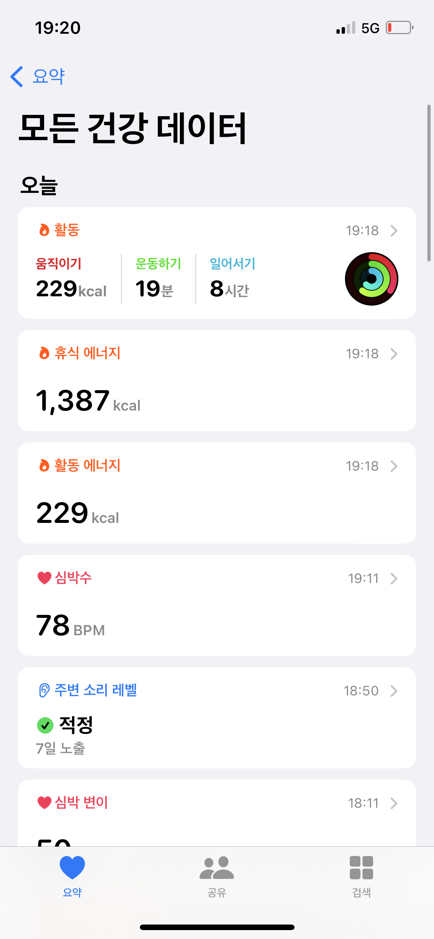
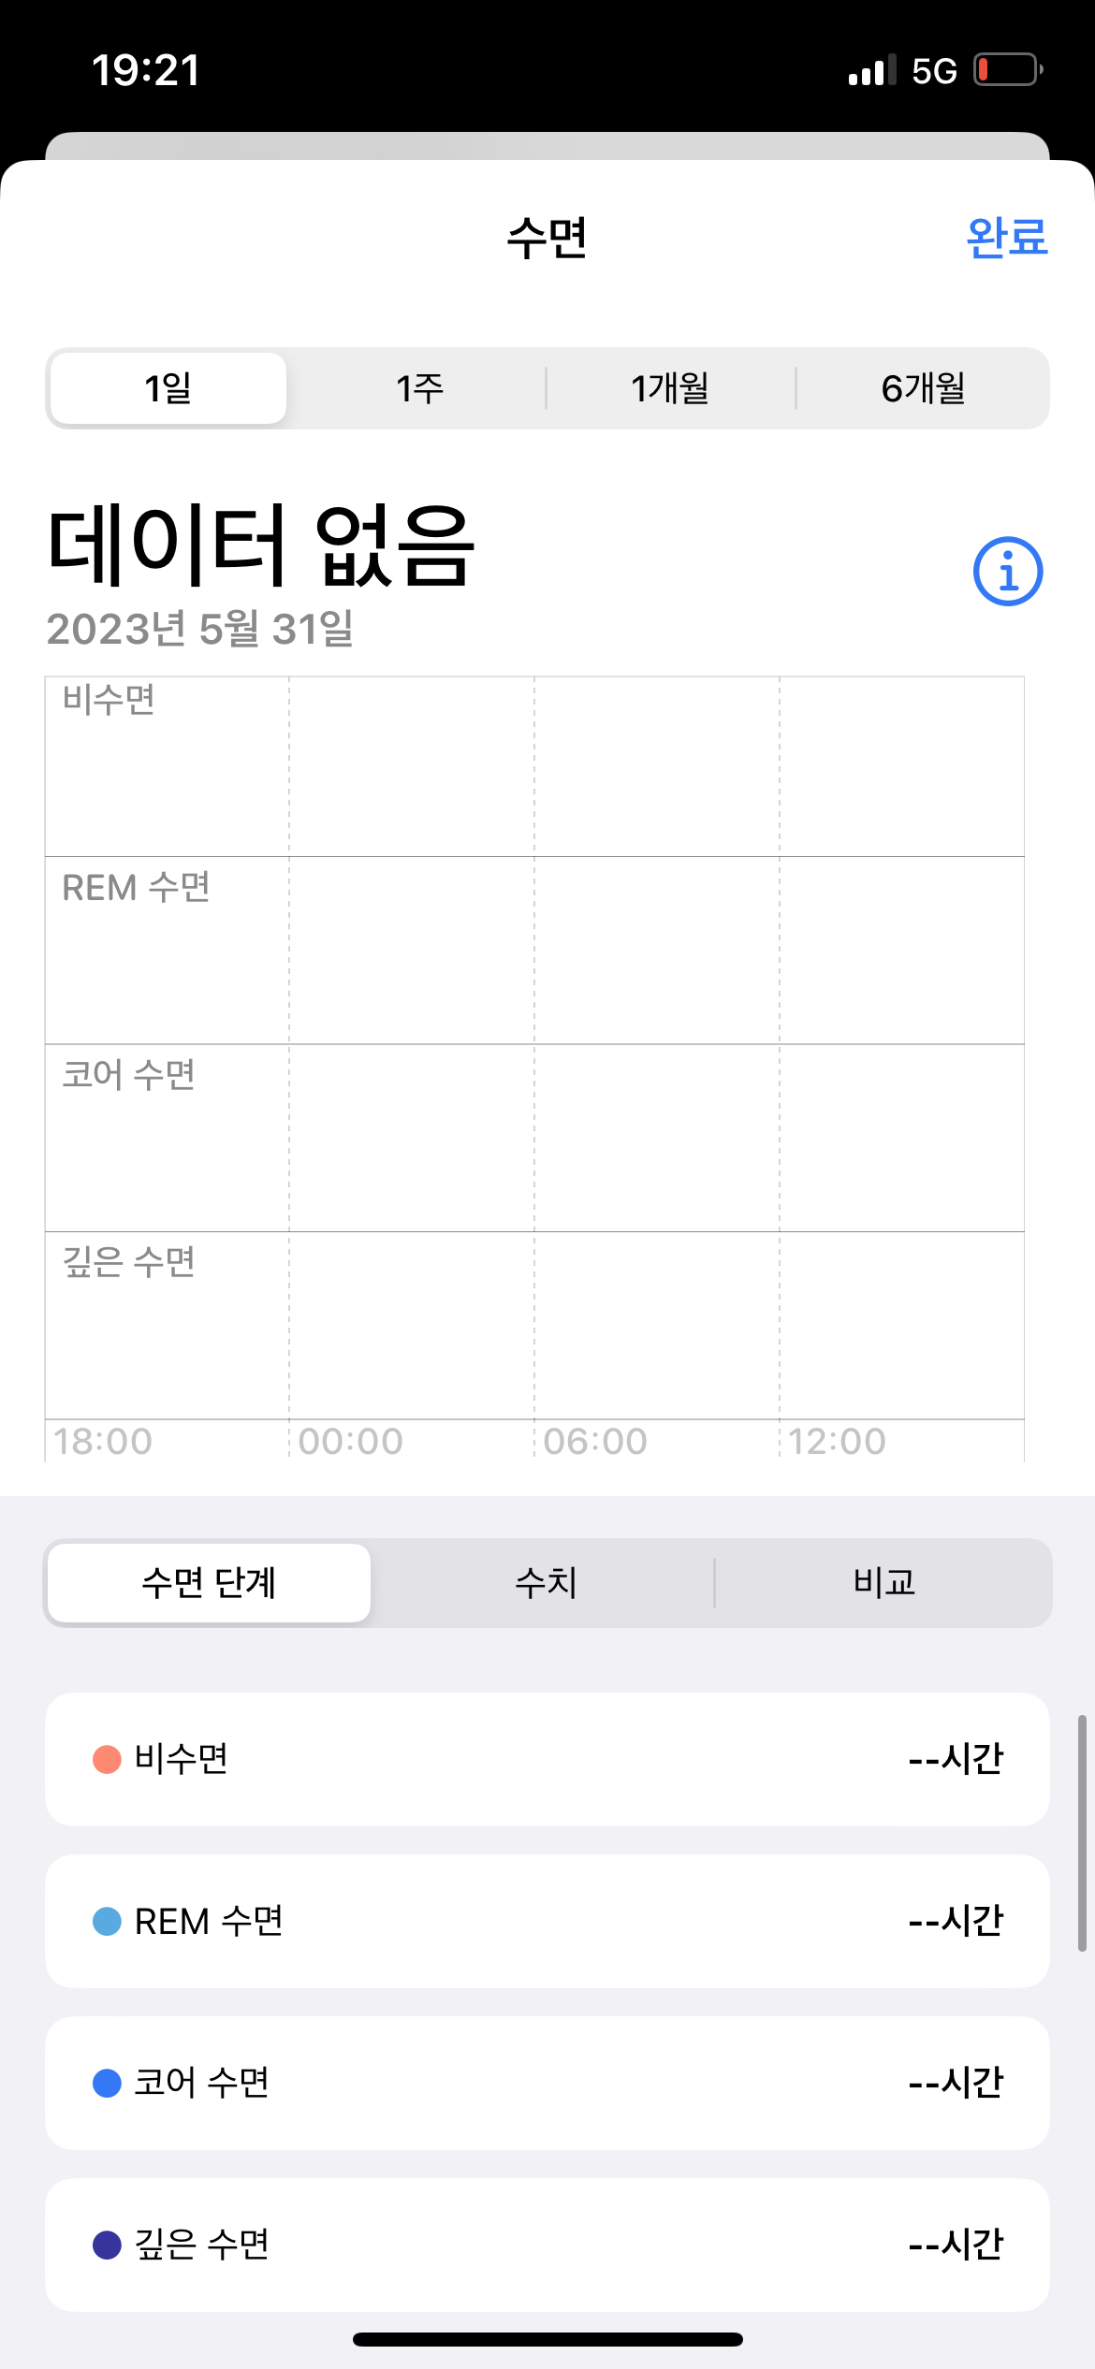
모델 사용 데이터 |  |  | HealthKit 데이터
feature | description | healthkit feature | feature | description | ObjectType | etc.
activity_cal_total | 하루간 총 사용 칼로리 | basalEnergyBurned + activeEnergyBurned | appleSleepingWristTemperature | 수면 온도 | HKQuantityTypeIdentifier
activity_daily_movement | 매일 움직인 거리 | distanceWalkingRunning | stepCount | 걸음 수 | HKQuantityTypeIdentifier
activity_inactivity_alerts | 비활동 알람 횟수 |  | distanceWalkingRunning | 걸음 거리 | HKQuantityTypeIdentifier
activity_rest | 휴식 시간 |  | basalEnergyBurned | 기초 대사량 | HKQuantityTypeIdentifier
activity_score_meet_daily_targets | 활동 목표달성 점수 |  | activeEnergyBurned | 활동 대사량 | HKQuantityTypeIdentifier
activity_score_stay_active | 활동 유지 점수 |  | appleExerciseTime | 활동 시간 | HKQuantityTypeIdentifier
activity_steps | 매일 걸음 수 | stepCount | vo2Max | 운동 중 최대 산소 소비량 | HKQuantityTypeIdentifier | ml/(kg*min)
sleep_bedtime_start | 잠 시작시간 |  | appleStandTime | 일어선 시간 | HKQuantityTypeIdentifier | Time, Cumulative
sleep_deep | 깊은 수면 시간 | sleepAnalysis | walkingSpeed | 걸음 속도 | HKQuantityTypeIdentifier | m/s, Discrete
sleep_duration | 잠 시간 | sleepAnalysis | appleMoveTime | 사용자가 전신 이동과 관련된 활동을 수행하는 데 걸린 시간 | HKQuantityTypeIdentifier | Time, Cumulative
sleep_efficiency | 수면 효율 |  | walkingStepLength | 보폭 | HKQuantityTypeIdentifier | Length, Discrete
sleep_hr_average | 5분당 심박동 로그 |  | heartRate | 심박수 | HKQuantityTypeIdentifier
sleep_hr_lowest | 분당 낮은 심박동 수 |  | bodyTemperature | 체온 | HKQuantityTypeIdentifier
sleep_onset_latency | 수면 잠복 시간 |  | basalBodyTemperature | 기초 체온 | HKQuantityTypeIdentifier
sleep_rem | 램수면 시간 | sleepAnalysis | restingHeartRate | 휴식 심박수 | HKQuantityTypeIdentifier
 |  |  | walkingHeartRateAverage | 걷기 심박수 | HKQuantityTypeIdentifier
 | 사용 가능 (활동) |  | heartRateVariabilitySDNN | 심박수 전체 R-R 간격의 표준편차 | HKQuantityTypeIdentifier | Time (ms), Discrete
 | 확인 필요 (활동) |  | sleepAnalysis | 수면 분석 | HKCategoryTypeIdentifier
 | 사용 가능 (수면) |  | appleStandHour | 일어선 시간 | HKCategoryTypeIdentifier | HKCategoryValueAppleStandHour
 | 확인 필요 (수면) |  | sleepChanges | 수면 변화 | HKCategoryTypeIdentifier | HKCategoryValuePresence
 | 확인 필요

